Khái niệm
1.Khái niệm
 | 1. Mục đích
 |  | Thực hiện 1 job với nhiều instance trong cùng một thời điểm.
 |  | Các instance này có các cấu hình khác nhau để thực hiện việc giám sát cùng một nội dung (cùng một job) trên nhiều máy chủ khác nhau
 |  | Mô tả cách thức quản lý JOB instance của Target/Manager với mô hình agentless

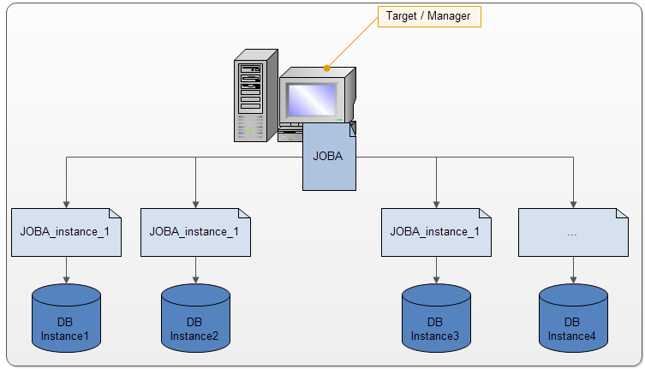

 | 2. Cấu hình cơ bản
 |  | Theo như sơ đồ trên, mỗi job như JOBA nếu áp dụng mo hình Agentless sẽ bao gồm các file cấu hình sau:
 |  |  | * JOBA.job
 |  |  | * JOBA.instances
 |  |  |  | Nội dung file này có thể được thể hiện như sau:
 |  |  |  |  | [
 |  |  |  |  |  | instances_1:[params:[param:"20"]],
 |  |  |  |  |  | instances_2:[params:[param:"30"]],
 |  |  |  |  |  | instances_3:[params:[param:"40"]],
 |  |  |  |  |  | instances_4:[params:[param:"50"]],
 |  |  |  |  |  | instances_5:[:],
 |  |  |  |  |  | instances_6:[schedule:"10i"],
 |  |  |  |  |  | instances_7:[schedule:"10i",params:[param:"70"]]
 |  |  |  |  | ]
 | 3. Khái quát xử lý
 |  | * JobLoader.groovy sẽ thực thi giám sát thư mục chứa job (IST_HOME/var/job)
 |  | * Khi có file job/trigger mới được thêm vào thư mục này hoặc có thay đổi trong các file đó thì nội dung job sẽ được xử lý.
 |  | * JobLoader.grooovy được sử dụng chung cho cả Target và Manager, tùy vào môi trường Target hay Server để xử lý cụ thể (xem sequence)
 |  | * Có 3 đối tượng được áp dụng để xử lý bao gồm:
 |  |  | - Job
 |  |  | - Trigger
 |  |  | - Instance
 |  | * Khi load các đối tượng trên, một job chưa hẳn đã được thực thi ngay mà phải chờ các thành phần khác load đầy đủ. Với lý do phải chờ nhau vì vậy trong quá trình xử lý schedule cho job/instance
 |  | có các map sau để lưu giữ trạng thái chờ:
 |  |  | mapJobJobFile: Trong trường hợp hàm xử lý processInstance() cần sử dụng jobFileName để xử lý nhưng chỉ nhận được jobName chứ không phải jobFileName
 |  |  |  | . Do vậy map này được sinh ra để lưu giữ thông tin giữa jobName và jobFileName để sử dụng cho hàm processInstance().
 |  |  | mapJobDefaultSchedule: Khi chỉnh sửa .instances file, tất cả các instances bắt buộc phải được re-schedule. Với các instance không có schedule param, map này sẽ cung cấp defaultSchedule
 |  |  |  | để reschedule các instance đó.
 |  |  | mapJobListInstances: processTrigger() thực hiện schedule cho các instance chưa được schedule. Map này sẽ cung cấp các instance để hàm thực hiện việc này.
 |  |  | mapInstanceWaitJob: Trong trường hợp các .instances file được nạp trước các .job file. Map này chứa thông tin các instance chờ nạp job.

 |  |  | mapTriggerWaitJob<trigger, jobname> lưu các trigger đang chờ job load (ở lần thực thi trước không có job)
 |  |  | mapTriggerWaitAll lưu các trigger đang chờ Job và Job class
 |  |  | jobWaitClass: Chứa thông tin các job phải chờ class

 |  |  | Cách xử lý chờ xem trong sequence chi tiết xử lý hàm processJob và processTrigger

Lược đồ lớp
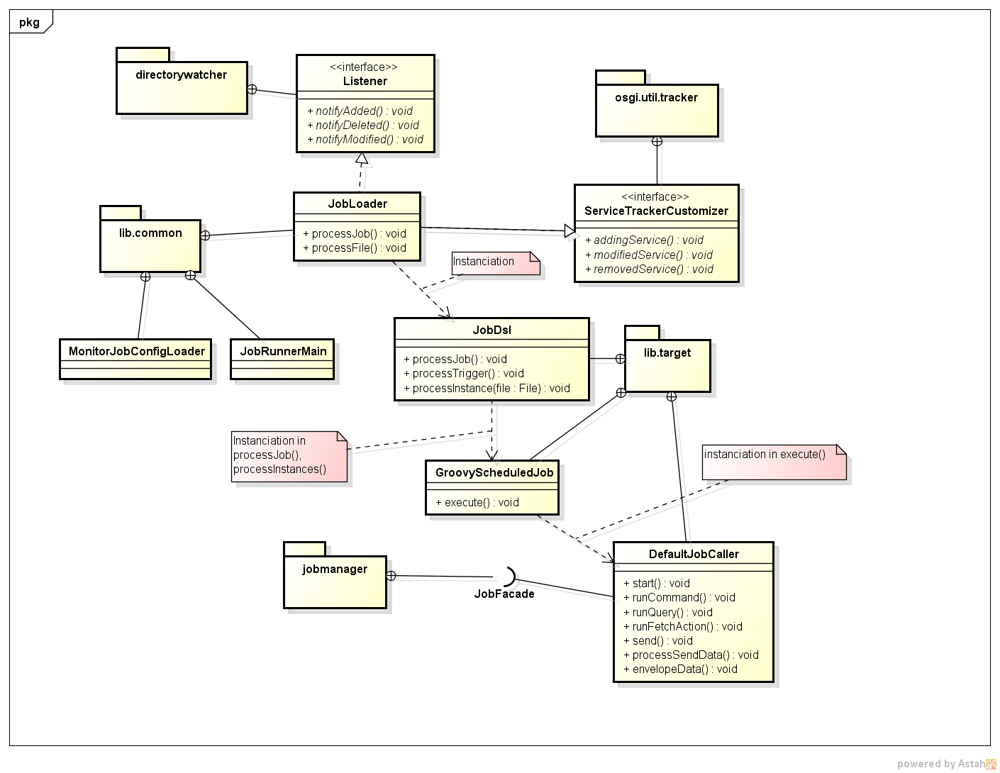
Sơ đồ lớp liên quan đến Agentless

Lược đồ Sequence
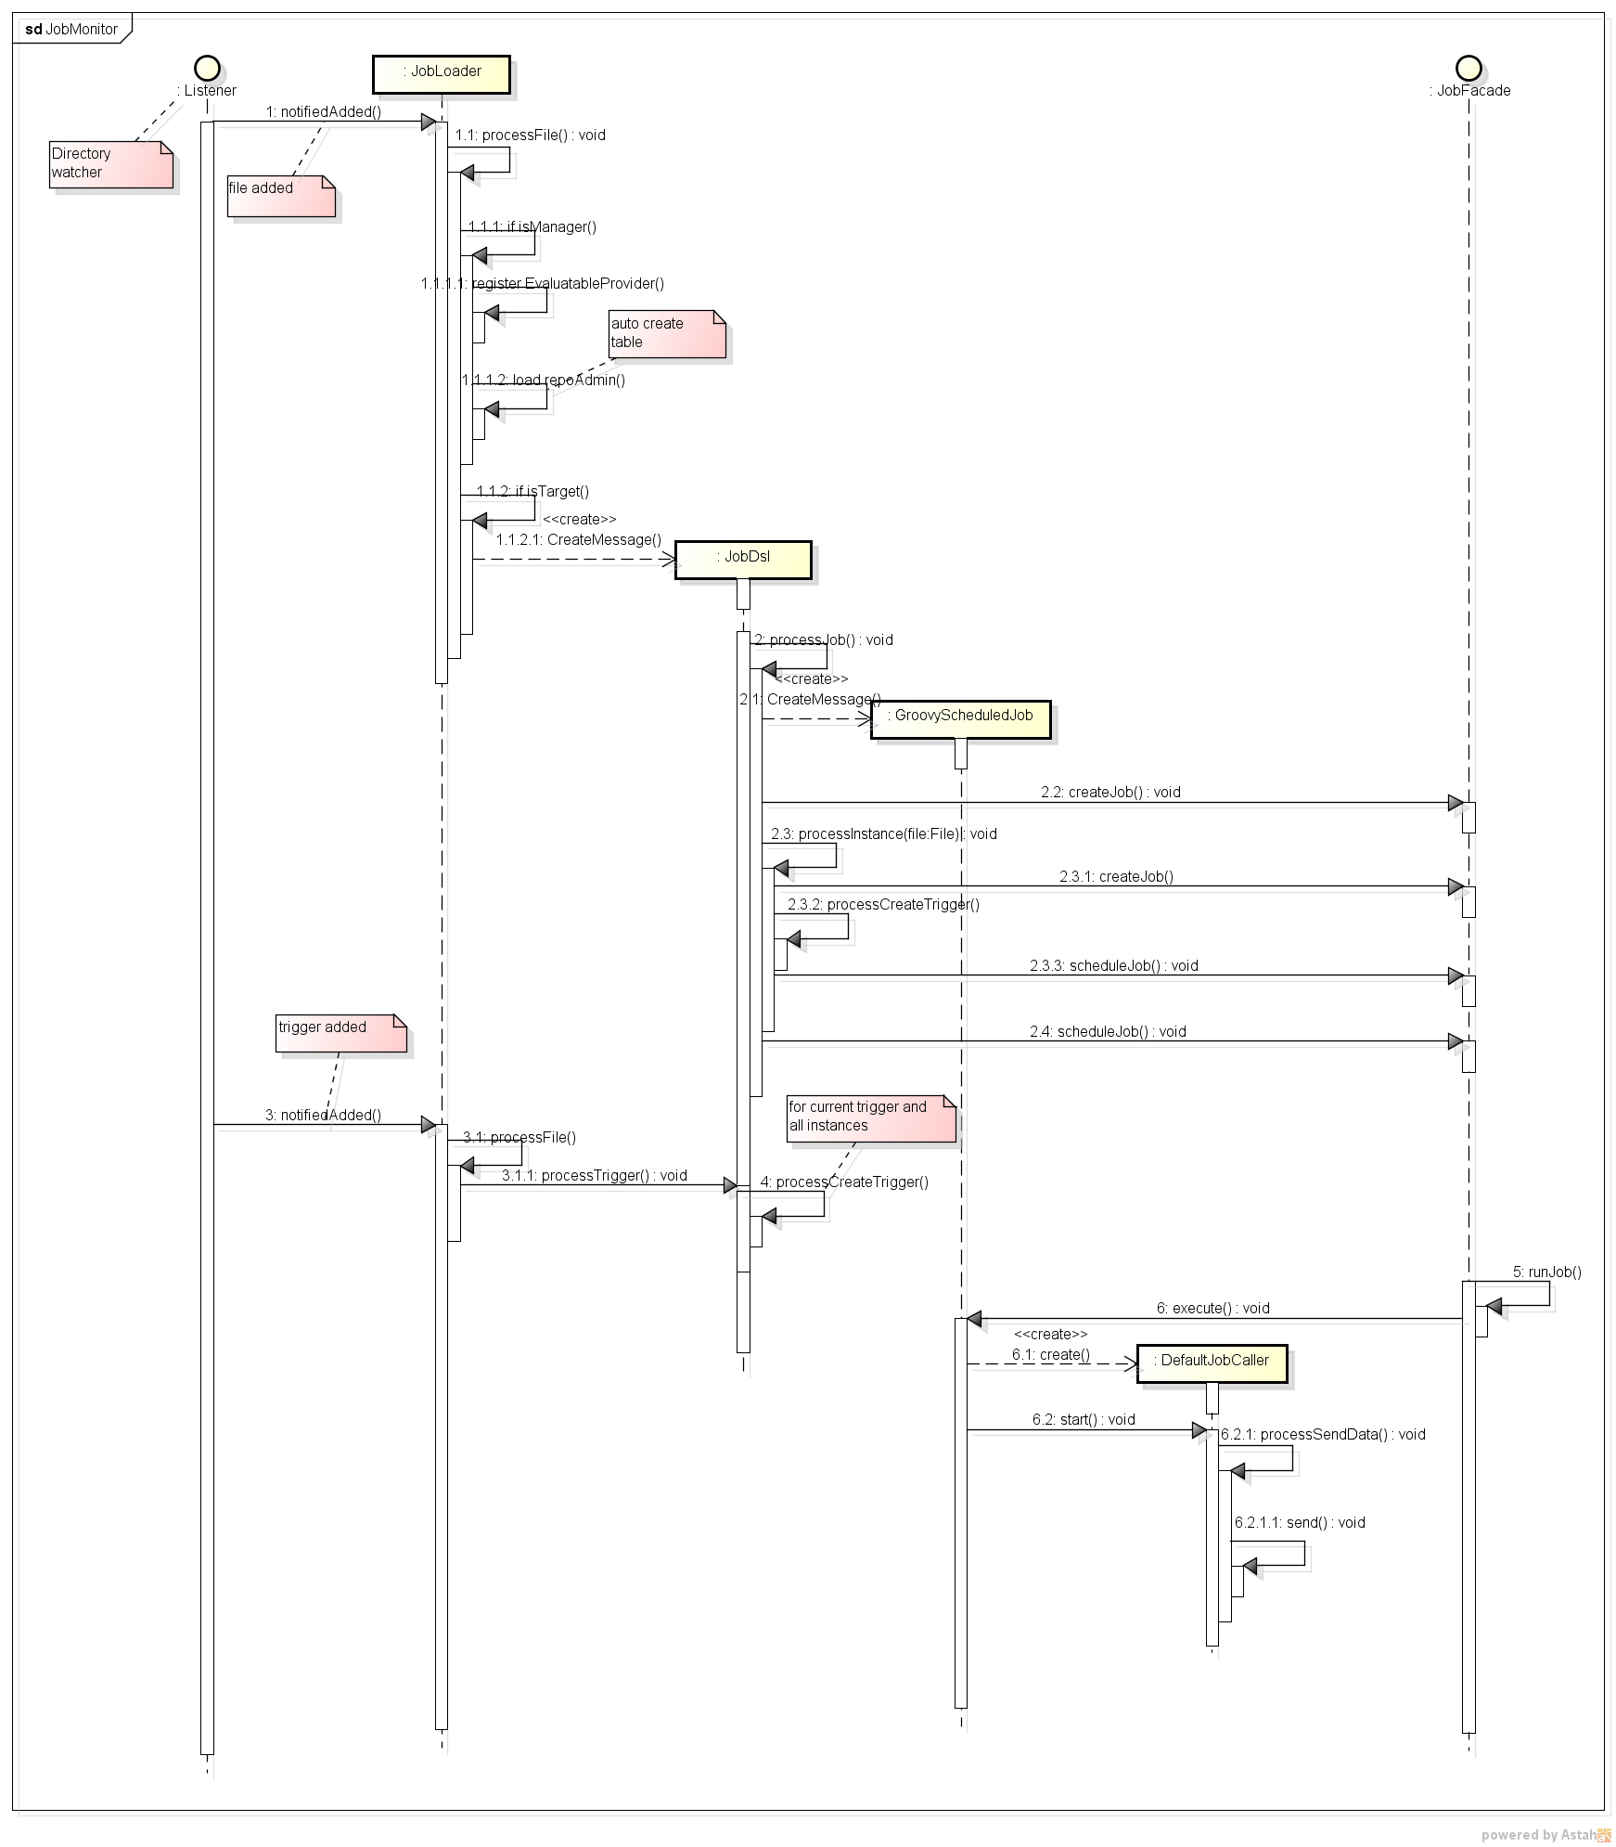
Lược đồ sequence tổng thể
 | (chi tiết xử lý các hàm xem trong lược đồ sequence của các hàm)

processTrigger Sequence
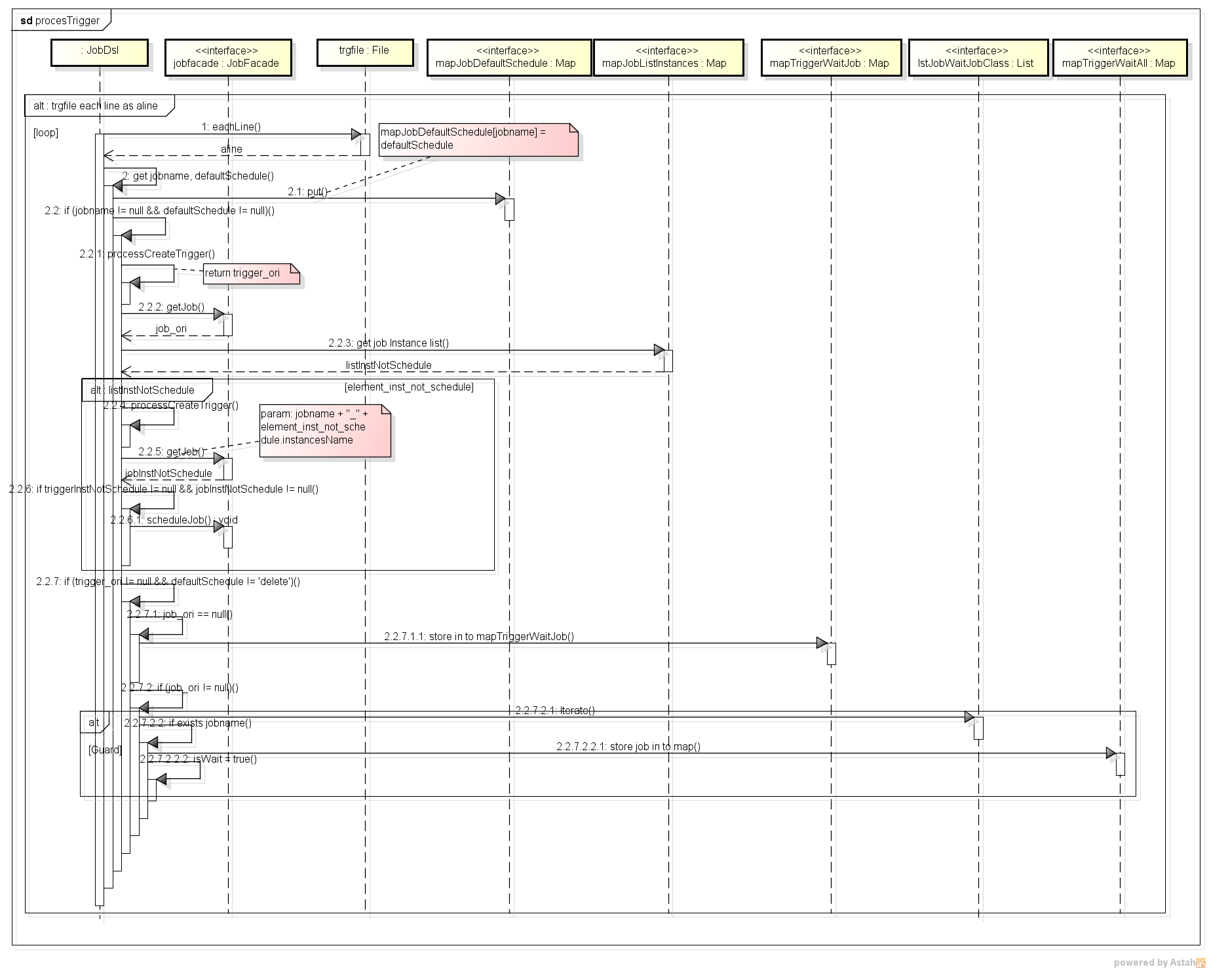
Lược đồ mô tả xử lý processTrigger()

processJob Sequence
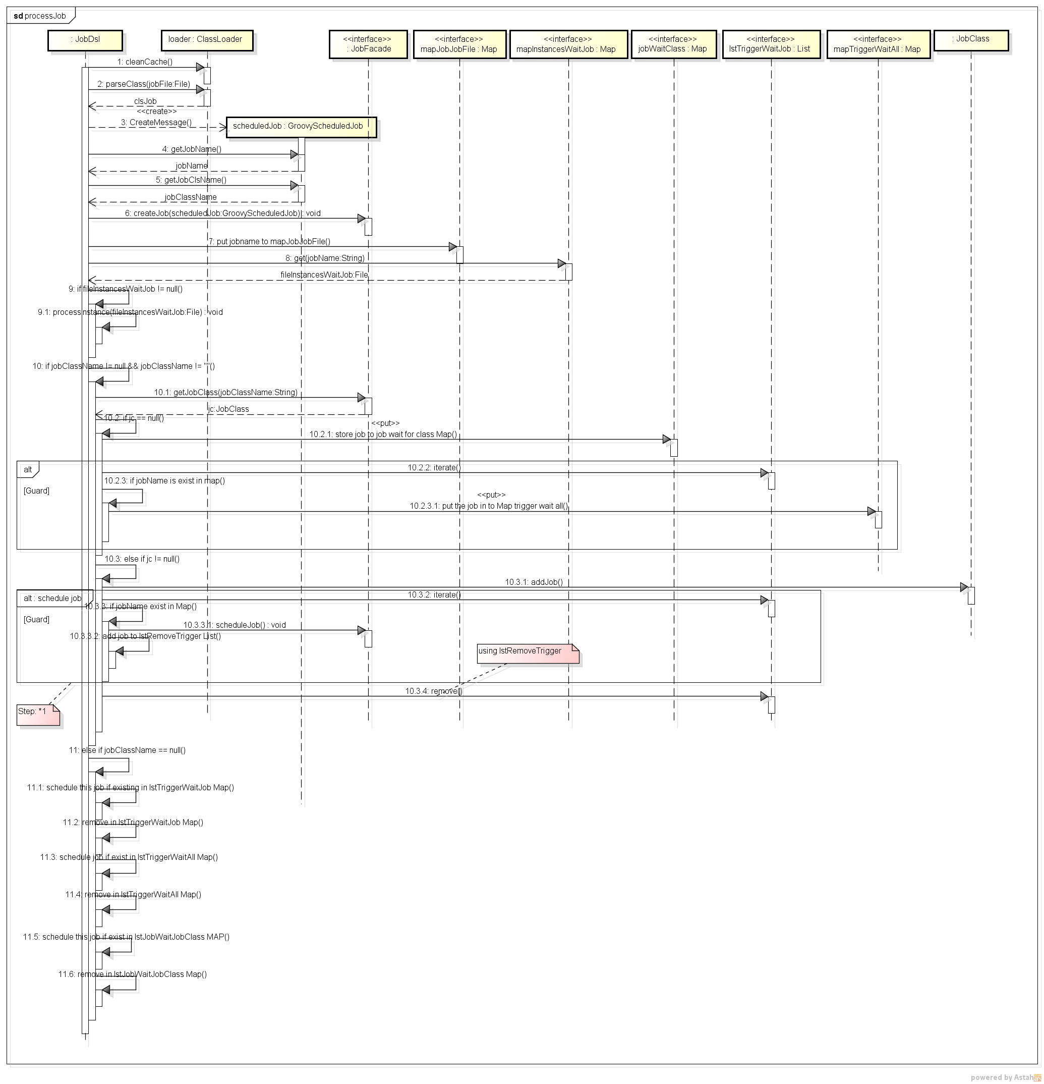
Sequence mổ tả processJob

